Sheet1
Perímetro de entregas

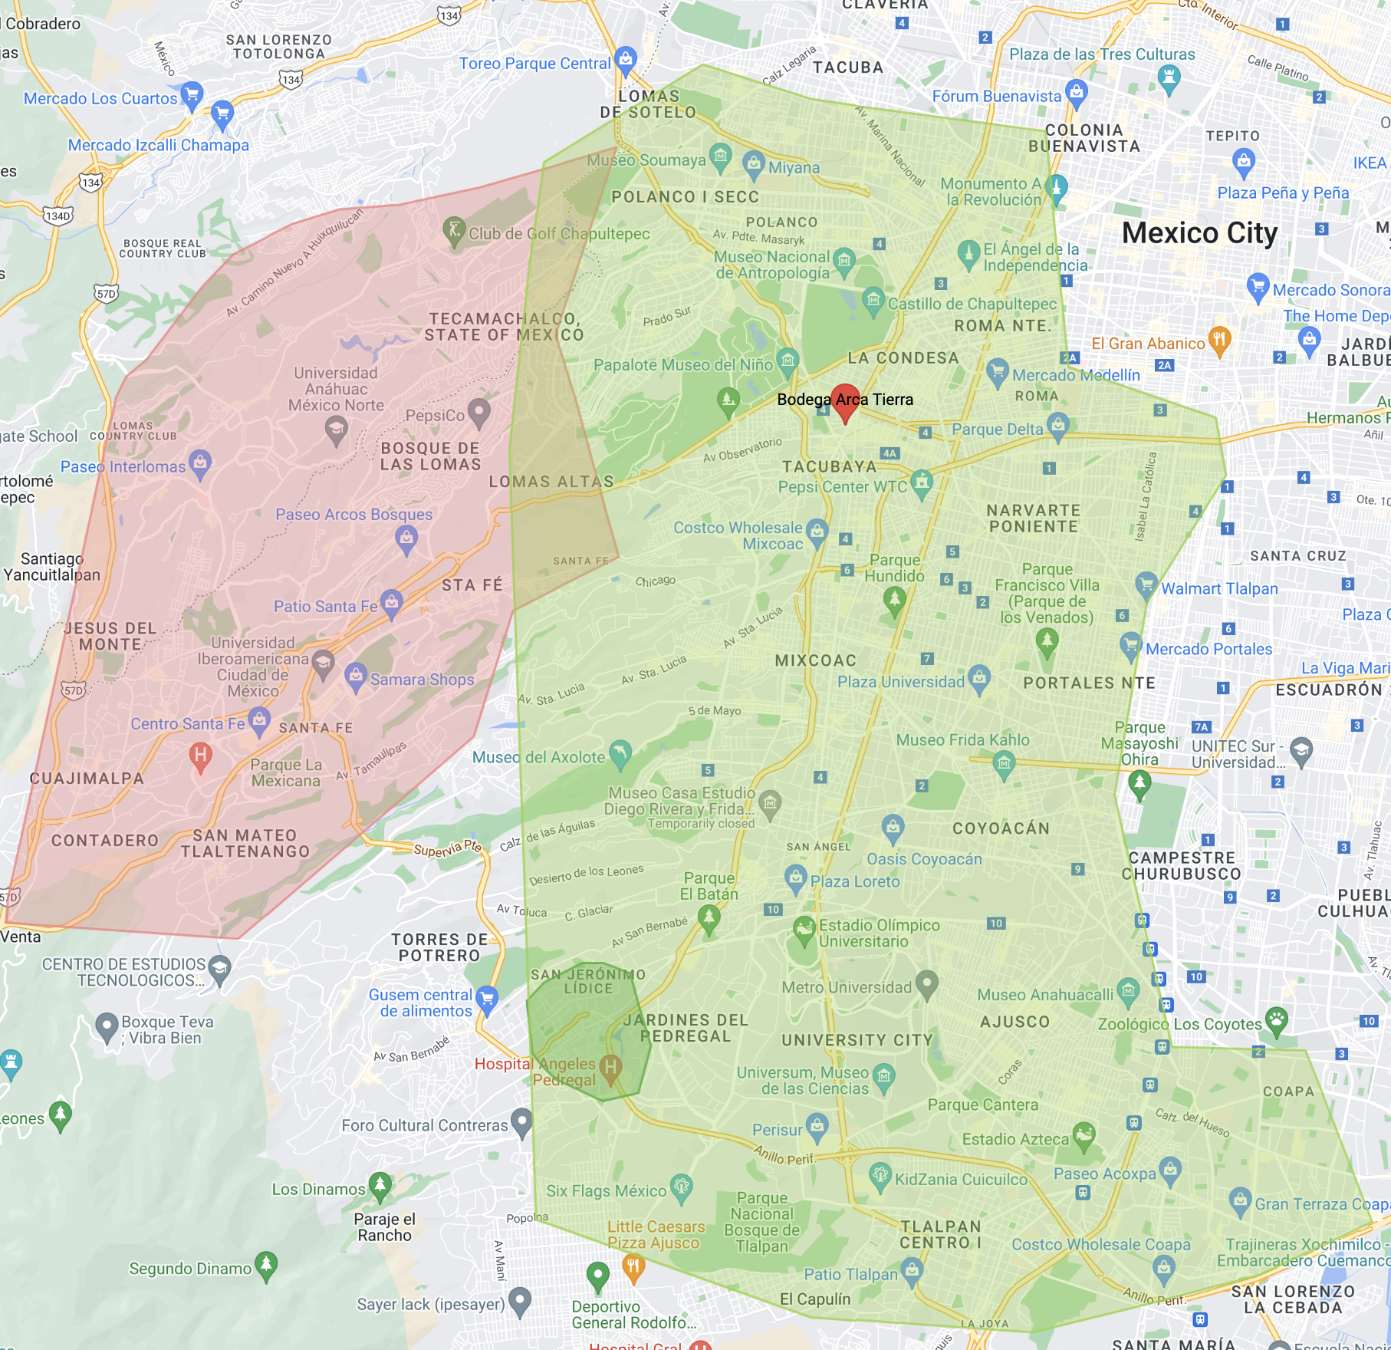

Códigos postales para zonas de entrega

Código Postal | Colonias | Municipio |  | Días de entrega
06100 | Colonia Hipódromo | Cuauhtémoc | Ciudad de México | Lunes, Martes, Miércoles, Jueves, Viernes
06140 | Colonia Condesa | Cuauhtémoc | Ciudad de México | Lunes, Martes, Miércoles, Jueves, Viernes
06170 | Colonia Hipódromo Condesa | Cuauhtémoc | Ciudad de México | Lunes, Martes, Miércoles, Jueves, Viernes
06600 | Colonia Juárez | Cuauhtémoc | Ciudad de México | Lunes, Martes, Miércoles, Jueves, Viernes
06700 | Colonia Roma Norte | Cuauhtémoc | Ciudad de México | Lunes, Martes, Miércoles, Jueves, Viernes
06400 | Colonia Santa María la Ribera | Cuauhtémoc | Ciudad de México | Lunes, Martes, Miércoles, Jueves, Viernes
06720 | Colonia Doctores | Cuauhtémoc | Ciudad de México | Lunes, Martes, Miércoles, Jueves, Viernes
06760 | Colonia Roma Sur | Cuauhtémoc | Ciudad de México | Lunes, Martes, Miércoles, Jueves, Viernes
06780 | Colonia Buenos Aires | Cuauhtémoc | Ciudad de México | Lunes, Martes, Miércoles, Jueves, Viernes
06880 | Colonia Algarin | Cuauhtémoc | Ciudad de México | Lunes, Martes, Miércoles, Jueves, Viernes
03000 | Colonia Piedad Narvarte | Benito Juárez | Ciudad de México | Lunes, Martes, Miércoles, Jueves, Viernes
03010 | Colonia Atenor Salas | Benito Juárez | Ciudad de México | Lunes, Martes, Miércoles, Jueves, Viernes
03020 | Colonia Narvarte Poniente | Benito Juárez | Ciudad de México | Lunes, Martes, Miércoles, Jueves, Viernes
03023 | Colonia Narvarte Oriente | Benito Juárez | Ciudad de México | Lunes, Martes, Miércoles, Jueves, Viernes
03100 | Colonia Del Valle Centro | Benito Juárez | Ciudad de México | Lunes, Martes, Miércoles, Jueves, Viernes
03100 | Colonia Insurgentes San Borja | Benito Juárez | Ciudad de México | Lunes, Martes, Miércoles, Jueves, Viernes
03103 | Colonia Del Valle Norte | Benito Juárez | Ciudad de México | Lunes, Martes, Miércoles, Jueves, Viernes
03104 | Colonia Del Valle Sur | Benito Juárez | Ciudad de México | Lunes, Martes, Miércoles, Jueves, Viernes
03300 | Colonia Portales Sur | Benito Juárez | Ciudad de México | Lunes, Martes, Miércoles, Jueves, Viernes
03303 | Colonia Portales Norte | Benito Juárez | Ciudad de México | Lunes, Martes, Miércoles, Jueves, Viernes
03310 | Colonia Santa Cruz Atoyac | Benito Juárez | Ciudad de México | Lunes, Martes, Miércoles, Jueves, Viernes
03650 | Colonia Letrán Valle | Benito Juárez | Ciudad de México | Lunes, Martes, Miércoles, Jueves, Viernes
03510 | Colonia Moderna | Benito Juárez | Ciudad de México | Lunes, Martes, Miércoles, Jueves, Viernes
03440 | Colonia Niños Héroes | Benito Juárez | Ciudad de México | Lunes, Martes, Miércoles, Jueves, Viernes
03200 | Colonia Tlacoquemécatl | Benito Juárez | Ciudad de México | Lunes, Martes, Miércoles, Jueves, Viernes
03230 | Colonia Actipan | Benito Juárez | Ciudad de México | Lunes, Martes, Miércoles, Jueves, Viernes
03240 | Colonia Acacias | Benito Juárez | Ciudad de México | Lunes, Martes, Miércoles, Jueves, Viernes
03320 | Colonia Residencial Emperadores | Benito Juárez | Ciudad de México | Lunes, Martes, Miércoles, Jueves, Viernes
03330 | Colonia Xoco | Benito Juárez | Ciudad de México | Lunes, Martes, Miércoles, Jueves, Viernes
03340 | Colonia General Pedro María Anaya | Benito Juárez | Ciudad de México | Lunes, Martes, Miércoles, Jueves, Viernes
03400 | Colonia Álamos | Benito Juárez | Ciudad de México | Lunes, Martes, Miércoles, Jueves, Viernes
03410 | Colonia Postal | Benito Juárez | Ciudad de México | Lunes, Martes, Miércoles, Jueves, Viernes
03420 | Colonia Miguel Alemán | Benito Juárez | Ciudad de México | Lunes, Martes, Miércoles, Jueves, Viernes
03430 | Colonia Josefa Ortiz de Domínguez | Benito Juárez | Ciudad de México | Lunes, Martes, Miércoles, Jueves, Viernes
03510 | Colonia Moderna | Benito Juárez | Ciudad de México | Lunes, Martes, Miércoles, Jueves, Viernes
03520 | Colonia Iztaccihuatl | Benito Juárez | Ciudad de México | Lunes, Martes, Miércoles, Jueves, Viernes
03600 | Colonia Vértiz Narvarte | Benito Juárez | Ciudad de México | Lunes, Martes, Miércoles, Jueves, Viernes
03610 | Colonia Américas Unidas | Benito Juárez | Ciudad de México | Lunes, Martes, Miércoles, Jueves, Viernes
03620 | Colonia Periodista | Benito Juárez | Ciudad de México | Lunes, Martes, Miércoles, Jueves, Viernes
03630 | Colonia Independencia | Benito Juárez | Ciudad de México | Lunes, Martes, Miércoles, Jueves, Viernes
03650 | Colonia Letrán Valle | Benito Juárez | Ciudad de México | Lunes, Martes, Miércoles, Jueves, Viernes
03660 | Colonia San Simón Ticumac | Benito Juárez | Ciudad de México | Lunes, Martes, Miércoles, Jueves, Viernes
03700 | Colonia Santa María Nonoalco | Benito Juárez | Ciudad de México | Lunes, Martes, Miércoles, Jueves, Viernes
03710 | Colonia Ciudad de los Deportes | Benito Juárez | Ciudad de México | Lunes, Martes, Miércoles, Jueves, Viernes
03720 | Colonia Nochebuena | Benito Juárez | Ciudad de México | Lunes, Martes, Miércoles, Jueves, Viernes
03730 | Colonia San Juan | Benito Juárez | Ciudad de México | Lunes, Martes, Miércoles, Jueves, Viernes
03740 | Colonia Extremadura Insurgentes | Benito Juárez | Ciudad de México | Lunes, Martes, Miércoles, Jueves, Viernes
03800 | Colonia San Pedro de los Pinos | Benito Juárez | Ciudad de México | Lunes, Martes, Miércoles, Jueves, Viernes
03810 | Colonia Nápoles | Benito Juárez | Ciudad de México | Lunes, Martes, Miércoles, Jueves, Viernes
03820 | Colonia 8 de Agosto | Benito Juárez | Ciudad de México | Lunes, Martes, Miércoles, Jueves, Viernes
3840 | Colonia Ampliación Nápoles | Benito Juárez | Ciudad de México | Lunes, Martes, Miércoles, Jueves, Viernes
03900 | Colonia San José Insurgentes | Benito Juárez | Ciudad de México | Lunes, Martes, Miércoles, Jueves, Viernes
03910 | Colonia Mixcoac | Benito Juárez | Ciudad de México | Lunes, Martes, Miércoles, Jueves, Viernes
03920 | Colonia Insurgentes Mixcoac | Benito Juárez | Ciudad de México | Lunes, Martes, Miércoles, Jueves, Viernes
03930 | Colonia Merced Gómez | Benito Juárez | Ciudad de México | Lunes, Martes, Miércoles, Jueves, Viernes
03940 | Colonia Crédito Constructor | Benito Juárez | Ciudad de México | Lunes, Martes, Miércoles, Jueves, Viernes
01000 | Colonia San Ángel | Álvaro Obregón | Ciudad de México | Lunes, Martes, Miércoles, Jueves, Viernes
01010 | Colonia Los Alpes | Álvaro Obregón | Ciudad de México | Lunes, Martes, Miércoles, Jueves, Viernes
01020 | Colonia Guadalupe Inn | Álvaro Obregón | Ciudad de México | Lunes, Martes, Miércoles, Jueves, Viernes
01030 | Pueblo Axotla | Álvaro Obregón | Ciudad de México | Lunes, Martes, Miércoles, Jueves, Viernes
01030 | Colonia Florida | Álvaro Obregón | Ciudad de México | Lunes, Martes, Miércoles, Jueves, Viernes
01040 | Colonia Campestre | Álvaro Obregón | Ciudad de México | Lunes, Martes, Miércoles, Jueves, Viernes
01049 | Pueblo Tlacopac | Álvaro Obregón | Ciudad de México | Lunes, Martes, Miércoles, Jueves, Viernes
01050 | Colonia Ex-Hacienda de Guadalupe Chimalistac | Álvaro Obregón | Ciudad de México | Lunes, Martes, Miércoles, Jueves, Viernes
01060 | Colonia Altavista | Álvaro Obregón | Ciudad de México | Lunes, Martes, Miércoles, Jueves, Viernes
01060 | Colonia San Ángel Inn | Álvaro Obregón | Ciudad de México | Lunes, Martes, Miércoles, Jueves, Viernes
01070 | Colonia Chimalistac | Álvaro Obregón | Ciudad de México | Lunes, Martes, Miércoles, Jueves, Viernes
01080 | Colonia Progreso Tizapan | Álvaro Obregón | Ciudad de México | Lunes, Martes, Miércoles, Jueves, Viernes
01089 | Colonia Ermita Tizapan | Álvaro Obregón | Ciudad de México | Lunes, Martes, Miércoles, Jueves, Viernes
01090 | Barrio La Otra Banda | Álvaro Obregón | Ciudad de México | Lunes, Martes, Miércoles, Jueves, Viernes
01090 | Barrio Loreto | Álvaro Obregón | Ciudad de México | Lunes, Martes, Miércoles, Jueves, Viernes
01090 | Pueblo Tizapan | Álvaro Obregón | Ciudad de México | Lunes, Martes, Miércoles, Jueves, Viernes
01100 | Colonia Pólvora | Álvaro Obregón | Ciudad de México | Lunes, Martes, Miércoles, Jueves, Viernes
01109 | Colonia La Conchita | Álvaro Obregón | Ciudad de México | Lunes, Martes, Miércoles, Jueves, Viernes
01110 | Colonia Belém de las Flores | Álvaro Obregón | Ciudad de México | Lunes, Martes, Miércoles, Jueves, Viernes
01110 | Colonia El Capulín | Álvaro Obregón | Ciudad de México | Lunes, Martes, Miércoles, Jueves, Viernes
01110 | Colonia Ampliación El Capulín | Álvaro Obregón | Ciudad de México | Lunes, Martes, Miércoles, Jueves, Viernes
01110 | Colonia Liberales de 1857 | Álvaro Obregón | Ciudad de México | Lunes, Martes, Miércoles, Jueves, Viernes
01120 | Colonia Acueducto | Álvaro Obregón | Ciudad de México | Lunes, Martes, Miércoles, Jueves, Viernes
01120 | Colonia Cove | Álvaro Obregón | Ciudad de México | Lunes, Martes, Miércoles, Jueves, Viernes
01120 | Colonia Hidalgo | Álvaro Obregón | Ciudad de México | Lunes, Martes, Miércoles, Jueves, Viernes
01120 | Colonia Las Américas | Álvaro Obregón | Ciudad de México | Lunes, Martes, Miércoles, Jueves, Viernes
01125 | Colonia Ampliación Acueducto | Álvaro Obregón | Ciudad de México | Lunes, Martes, Miércoles, Jueves, Viernes
01130 | Colonia Paraíso | Álvaro Obregón | Ciudad de México | Lunes, Martes, Miércoles, Jueves, Viernes
01130 | Colonia Molino de Santo Domingo | Álvaro Obregón | Ciudad de México | Lunes, Martes, Miércoles, Jueves, Viernes
01130 | Colonia Real del Monte | Álvaro Obregón | Ciudad de México | Lunes, Martes, Miércoles, Jueves, Viernes
01139 | Colonia Reacomodo Pino Suárez | Álvaro Obregón | Ciudad de México | Lunes, Martes, Miércoles, Jueves, Viernes
01140 | Colonia Bellavista | Álvaro Obregón | Ciudad de México | Lunes, Martes, Miércoles, Jueves, Viernes
01140 | Colonia José Maria Pino Suárez | Álvaro Obregón | Ciudad de México | Lunes, Martes, Miércoles, Jueves, Viernes
01150 | Colonia Cristo Rey | Álvaro Obregón | Ciudad de México | Lunes, Martes, Miércoles, Jueves, Viernes
01150 | Colonia Tolteca | Álvaro Obregón | Ciudad de México | Lunes, Martes, Miércoles, Jueves, Viernes
01160 | Colonia Bosque | Álvaro Obregón | Ciudad de México | Lunes, Martes, Miércoles, Jueves, Viernes
01160 | Colonia Isidro Fabela | Álvaro Obregón | Ciudad de México | Lunes, Martes, Miércoles, Jueves, Viernes
01160 | Colonia Maria G. de García Ruiz | Álvaro Obregón | Ciudad de México | Lunes, Martes, Miércoles, Jueves, Viernes
01160 | Colonia 1a Victoria | Álvaro Obregón | Ciudad de México | Lunes, Martes, Miércoles, Jueves, Viernes
01170 | Colonia Abraham M. González | Álvaro Obregón | Ciudad de México | Lunes, Martes, Miércoles, Jueves, Viernes
01180 | Colonia Carola | Álvaro Obregón | Ciudad de México | Lunes, Martes, Miércoles, Jueves, Viernes
01180 | Colonia 8 de Agosto | Álvaro Obregón | Ciudad de México | Lunes, Martes, Miércoles, Jueves, Viernes
01180 | Colonia San Pedro de los Pinos | Álvaro Obregón | Ciudad de México | Lunes, Martes, Miércoles, Jueves, Viernes
01200 | Colonia Arturo Martínez | Álvaro Obregón | Ciudad de México | Lunes, Martes, Miércoles, Jueves, Viernes
01210 | Pueblo Santa Fe | Álvaro Obregón | Ciudad de México | Lunes
01219 | Colonia Lomas de Santa Fe | Álvaro Obregón | Ciudad de México | Lunes
01220 | Colonia La Estrella | Álvaro Obregón | Ciudad de México | Lunes
01220 | Colonia Bonanza | Álvaro Obregón | Ciudad de México | Lunes
01220 | Colonia Cuevitas | Álvaro Obregón | Ciudad de México | Lunes
01220 | Colonia El Cuernito | Álvaro Obregón | Ciudad de México | Lunes
01220 | Colonia Mártires de Tacubaya | Álvaro Obregón | Ciudad de México | Lunes
01220 | Colonia Zenón Delgado | Álvaro Obregón |  | Lunes
01230 | Colonia Campo de Tiro los Gamitos | Álvaro Obregón | Ciudad de México | Lunes
01230 | Colonia Los Gamitos | Álvaro Obregón | Ciudad de México | Lunes
01230 | Colonia Tlapechico | Álvaro Obregón | Ciudad de México | Lunes
01230 | Colonia El Piru Santa Fe | Álvaro Obregón | Ciudad de México | Lunes
01230 | Colonia El Piru 2a Ampliación | Álvaro Obregón | Ciudad de México | Lunes
01239 | Colonia La Huerta | Álvaro Obregón | Ciudad de México | Lunes
01240 | Colonia Pueblo Nuevo | Álvaro Obregón | Ciudad de México | Lunes
01250 | Colonia El Árbol | Álvaro Obregón | Ciudad de México | Lunes
01250 | Colonia Ladera | Álvaro Obregón | Ciudad de México | Lunes
01250 | Colonia Lomas de Nuevo México | Álvaro Obregón | Ciudad de México | Lunes
01250 | Colonia Margarita Maza de Juárez | Álvaro Obregón | Ciudad de México | Lunes
01250 | Colonia Tecolalco | Álvaro Obregón | Ciudad de México | Lunes
01259 | Colonia La Mexicana 2a Ampliación | Álvaro Obregón | Ciudad de México | Lunes
01259 | Colonia Ampliación La Cebada | Álvaro Obregón | Ciudad de México | Lunes, Martes, Miércoles, Jueves, Viernes
01260 | Colonia Calzada Jalalpa | Álvaro Obregón | Ciudad de México | Lunes, Martes, Miércoles, Jueves, Viernes
01260 | Colonia La Mexicana | Álvaro Obregón | Ciudad de México | Lunes, Martes, Miércoles, Jueves, Viernes
01260 | Colonia Ampliación La Mexicana | Álvaro Obregón | Ciudad de México | Lunes, Martes, Miércoles, Jueves, Viernes
01260 | Colonia La Palmita | Álvaro Obregón | Ciudad de México | Lunes, Martes, Miércoles, Jueves, Viernes
01260 | Colonia Liberación Proletaria | Álvaro Obregón | Ciudad de México | Lunes, Martes, Miércoles, Jueves, Viernes
01269 | Colonia 1a Sección Cañada | Álvaro Obregón | Ciudad de México | Lunes, Martes, Miércoles, Jueves, Viernes
1269 | Colonia 2a Sección Cañada | Álvaro Obregón | Ciudad de México | Lunes, Martes, Miércoles, Jueves, Viernes
01270 | Colonia La Presa | Álvaro Obregón | Ciudad de México | Lunes, Martes, Miércoles, Jueves, Viernes
01270 | Colonia Golondrinas | Álvaro Obregón | Ciudad de México | Lunes, Martes, Miércoles, Jueves, Viernes
...

